关系图
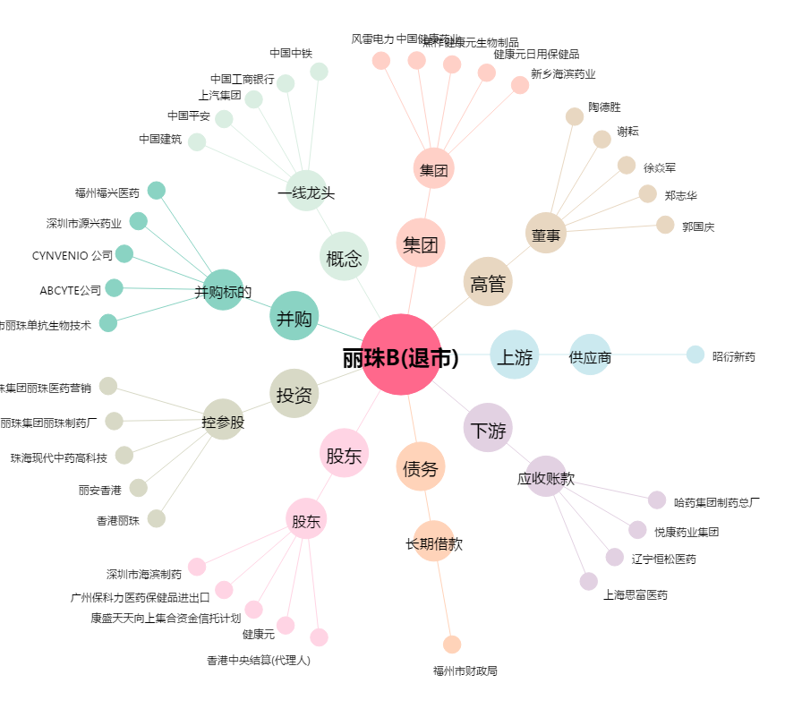
丽珠B(退市)[200513.SZ] - 关系概览图

